Descrizione
Clicca qui per la Matrice Acquisti
PRESENTAZIONE
LABORATORIO DI FISICA DI BASE:
MECCANICA, ACUSTICA, OTTICA, ELETTROMAGNETISMO
Versione con Sensori WIRELESS
(PROGETTO 3 A)
PER LE SCUOLE SUPERIORI

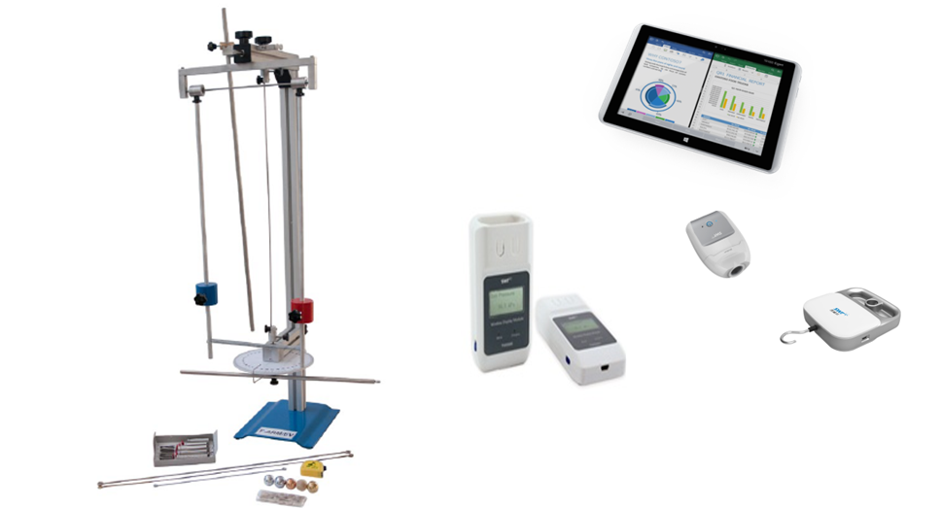

OBIETTIVI E FINALITÀ DELLA SOLUZIONE
La dotazione di questo laboratorio scientifico permette di effettuare approfondimenti pratici e sperimentali su concetti fondamentali di fisica classica. L'utilizzo di sistemi di acquisizione wireless consente di effettuare l'esperimento liberamente senza la presenza di cavi di varia natura rendendo più semplice ed agevole la pratica sperimentale.

LA SOLUZIONE È COMPOSTA DA:
Il laboratorio è composto da esperimenti di meccanica, acustica, ottica ed elettromagnetismo che consentono di comprendere e sperimentare appieno i concetti di fisica studiati nella teoria. Gli esperimenti possono essere svolti mediante sistema di acquisizione dati e sensori per una migliore rielaborazione dati. Alcuni di questi sistemi sono modulari consentendo di poter dimostrare numerosi esperimenti con gli stessi accessori. Viene fornito un manuale di istruzioni molto dettagliato che comprende una prima parte teorica ed una parte sperimentale che comprende procedure guidate passo passo, immagini, analisi, grafici e proposte aggiuntive per l'insegnante.

DESCRIZIONE PROGETTO
Il progetto comprende una prima parte di fisica classica riguardante le diverse forme di energia ( energia di traslazione, rotazione, potenziale e cinetica), la conservazione dell'energia, il momento della quantità di moto, il momento d'inerzia, la velocità ed accelerazione angolare. Si passa poi a studiare le oscillazioni armoniche che comprendono le oscillazioni elastiche, il pendolo semplice, il pendolo fisico ed il pendolo di torsione, le oscillazioni smorzate.Dopo la meccanica, si propone un esperimento di acustica ed in particolare come si propagano le onde sonore e l'effetto doppler acustico. Si passa poi a studiare l'ottica geometrica ed ondulatoria attraverso un banco ottico con cui è possibile effettuare esperimenti di riflessione e rifrazione, si possono studiare le lenti, il telescopio, il microscopio, l'occhio umano, la dispersione, la diffrazione e l'interfernza della luce, la polarizzazione.Infine si propongono due kit di elettricità: il famoso ponte di Wheatstone per la determinazione di resistenze incognite ed il funzionamento di un trasformatore per la parte di induzione elettromagnetica. L'utilizzo di un sistema di acquisizione dati con opportuni sensori permetterà di informatizzare il processo cognitivo consentendo anche l'archiviazione di tutte le sperimentazioni eseguite senza d'altro canto venir meno la manualità e l'operatività sperimentale stessa. Il datalogger così come i sensori in dotazione sono wireless e ciò consente di monitorare in tempo reale i parametri sperimentali in modo semplice ed agevole senza l'ingombro di cavi di varia natura.

ELENCO APPARECCHIATURE:
N. 1 PENDOLO DI MAXWELL mod. F-MAX/EV con sensori wireless e Datalogger
N. 1 SET PER LO STUDIO DELLE OSCILLAZIONI ARMONICHE mod. F-ARM/EV con sensori wireless e Datalogger
N. 1 EFFETTO DOPPLER ACUSTICO mod. F-DP/EV con Datalogger e fototraguardo
N. 1 BANCO PER LO STUDIO DELL'OTTICA GEOMETRICA ED ONDULATORIA mod. F-OTT/EV con Datalogger
N. 1 PONTE DI WHEATSTONE mod. F-WB/EV
N. 1 UNITA' DI ALIMENTAZIONE 0-30 VDC / 0-5 A mod. AQL-5A
N. 1 TRASFORMATORE COMPONIBILE mod. F-TRAS-1/EV con sensori wireless e Datalogger
N. 1 UNITA' DI ALIMENTAZIONE IN BASSA TENSIONE AC/DC 0-12V/6A mod. EPR1330

ELENCO SENSORI WIRELESS E SISTEMA DI D'ACQUISIZIONE
N. 3 DATALOGGER CON SOFTWARE E APPLICAZIONI SPECIFICHE
N. 3 MODULO DI VISUALIZZAZIONE WIRELESS
N. 1 DATALOGGER
N. 2 SENSORE DI FORZA
N. 4 SENSORE FOTOTRAGUARDO
N. 3 SENSORE DI TENSIONE
N. 2 SENSORE DI CORRENTE
N. 4 SENSORE DI TEMPERATURA
N. 2 SENSORE DI PRESSIONE
N. 2 SENSORE DI LUMINOSITA'
N. 2 SENSORE DI ACCELLERAZIONE
N. 2 SENSORE DI MOTO
N. 2 SENSORE CAMPO MAGNETICO
N. 3 VALIGIA DI CONTENIMENTO SENSORI

Clicca qui per la Matrice Acquisti

